Sözlük
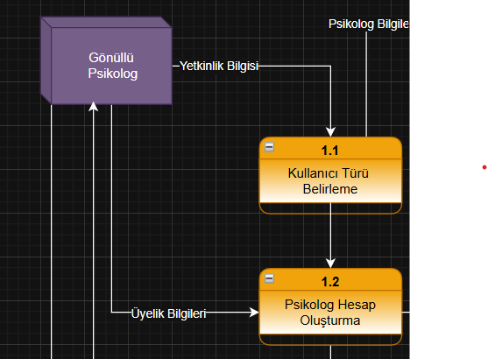
 |  |  |  | Veri Yapıları |  |  | Ad | Telefon Numara | Değerlendirmeler
 |  |  |  | Psikolog Bilgileri= |  | Psikolog ID | Adı+ | Alan Kodu+ | Randevu Talebine Yanıt+
 |  |  |  |  |  | Ad | Soyadı+ | Numara+ | Ortalama Puan+
 |  |  |  |  |  | Soyad |  |  | Yaklaşım Tarzı+
 |  |  |  |  |  | Telefon Numarası |  |  | İletişim Kolaylığı+
 |  |  |  |  |  | E-posta Adresi |  |  | Yorum+
 |  |  |  |  |  | Şifre

 | Yapısal Kayıt | Veri Tipi | Veri Biçimi | Açıklama | Örnek
Ad= | Adı+ | String |  | Psikolog Adı | İrem
 | Soyadı+ | String |  | Psikolog Soyadı | Özensel
Telefon Numarası | Alan Kodu+ | İnteger |  | Telefon Numarası Alan Kodu | 90
 | Numara+ | İnteger |  | Telefon Numarası | 5455971434
Değerlendirmeler | Randevu Talebine Yanıt+ | İnteger |  | Psikoloğun Randevu Süreci | 10
 | Ortalama Puan+ | İnteger |  | Psikoloğun Ortalama Puanı(1-10) | 7
 | Yaklaşım Tarzı+ | İnteger |  | Psikoloğun Güven Vericiliği | 8
 | İletişim Kolaylığı+ | İnteger |  | Psikoloğa İletişim Kolaylığı | 9
 | Yorum+ | String |  | Psikoloğa Yapılan Yorumlar | Samimi

